2019
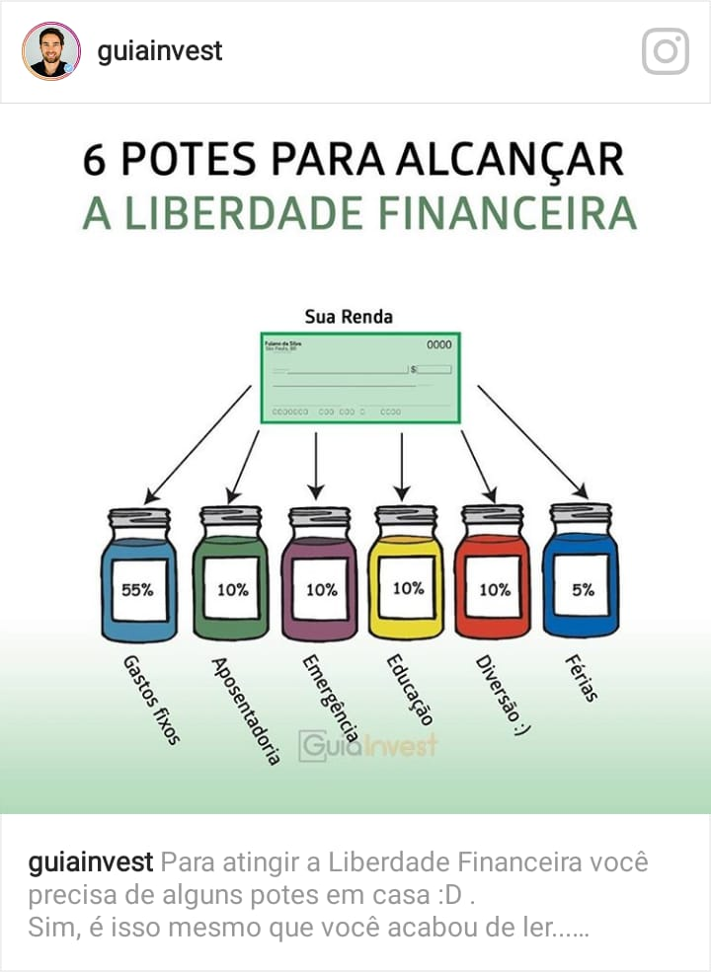
Autor : Eric Sampaio

 | Janeiro | Fevereiro | Março | Abril | Maio | Junho | Julho | Agosto | Setembro | Outubro | Novembro | Dezembro
 | Renda 1 | Renda 2 | Renda 3 | Renda 4 | Renda 5 | Renda 6 | Renda 7 | Renda 8 | Renda 9 | Renda 10 | Renda 11 | Renda 12

Receita 1 | R$0.00 | R$0.00 | R$0.00 | R$0.00 | R$0.00 | R$0.00 | R$0.00 | R$0.00 | R$0.00 | R$0.00 | R$0.00 | R$0.00
Receita 2 | R$0.00 | R$0.00 | R$0.00 | R$0.00 | R$0.00 | R$0.00 | R$0.00 | R$0.00 | R$0.00 | R$0.00 | R$0.00 | R$0.00
Receita 3 | R$0.00 | R$0.00 | R$0.00 | R$0.00 | R$0.00 | R$0.00 | R$0.00 | R$0.00 | R$0.00 | R$0.00 | R$0.00 | R$0.00

Receita Total | R$0.00 | R$0.00 | R$0.00 | R$0.00 | R$0.00 | R$0.00 | R$0.00 | R$0.00 | R$0.00 | R$0.00 | R$0.00 | R$0.00

 |  |  |  | Total de Receita |  | Total de Despesa
 |  |  |  | R$0.00 |  | R$0.00

Min.45 % | Investimentos
Fundo de Emergência 10% | R$0.00 | R$0.00 | R$0.00 | R$0.00 | R$0.00 | R$0.00 | R$0.00 | R$0.00 | R$0.00 | R$0.00 | R$0.00 | R$0.00
Aposentadoria 10% | R$0.00 | R$0.00 | R$0.00 | R$0.00 | R$0.00 | R$0.00 | R$0.00 | R$0.00 | R$0.00 | R$0.00 | R$0.00 | R$0.00
Férias 5% | R$0.00 | R$0.00 | R$0.00 | R$0.00 | R$0.00 | R$0.00 | R$0.00 | R$0.00 | R$0.00 | R$0.00 | R$0.00 | R$0.00
Educação (Geral) 10% | R$0.00 | R$0.00 | R$0.00 | R$0.00 | R$0.00 | R$0.00 | R$0.00 | R$0.00 | R$0.00 | R$0.00 | R$0.00 | R$0.00
Entretenimento 10% | R$0.00 | R$0.00 | R$0.00 | R$0.00 | R$0.00 | R$0.00 | R$0.00 | R$0.00 | R$0.00 | R$0.00 | R$0.00 | R$0.00

Total Investimentos e Projetos | R$0.00 | R$0.00 | R$0.00 | R$0.00 | R$0.00 | R$0.00 | R$0.00 | R$0.00 | R$0.00 | R$0.00 | R$0.00 | R$0.00
% Sobre receita | #DIV/0! | #DIV/0! | #DIV/0! | #DIV/0! | #DIV/0! | #DIV/0! | #DIV/0! | #DIV/0! | #DIV/0! | #DIV/0! | #DIV/0! | #DIV/0!

 | Janeiro | Fevereiro | Março | Abril | Maio | Junho | Julho | Agosto | Setembro | Outubro | Novembro | Dezembro
Max. 55% | Despesas Fixas
Despesa Fixa 1 | R$0.00 | R$0.00 | R$0.00 | R$0.00 | R$0.00 | R$0.00 | R$0.00 | R$0.00 | R$0.00 | R$0.00 | R$0.00 | R$0.00
Despesa Fixa 2 | R$0.00 | R$0.00 | R$0.00 | R$0.00 | R$0.00 | R$0.00 | R$0.00 | R$0.00 | R$0.00 | R$0.00 | R$0.00 | R$0.00
Despesa Fixa 3 | R$0.00 | R$0.00 | R$0.00 | R$0.00 | R$0.00 | R$0.00 | R$0.00 | R$0.00 | R$0.00 | R$0.00 | R$0.00 | R$0.00
Despesa Fixa 4 | R$0.00 | R$0.00 | R$0.00 | R$0.00 | R$0.00 | R$0.00 | R$0.00 | R$0.00 | R$0.00 | R$0.00 | R$0.00 | R$0.00
Despesa Fixa 5 | R$0.00 | R$0.00 | R$0.00 | R$0.00 | R$0.00 | R$0.00 | R$0.00 | R$0.00 | R$0.00 | R$0.00 | R$0.00 | R$0.00
Despesa Fixa 6 | R$0.00 | R$0.00 | R$0.00 | R$0.00 | R$0.00 | R$0.00 | R$0.00 | R$0.00 | R$0.00 | R$0.00 | R$0.00 | R$0.00
Despesa Fixa 7 | R$0.00 | R$0.00 | R$0.00 | R$0.00 | R$0.00 | R$0.00 | R$0.00 | R$0.00 | R$0.00 | R$0.00 | R$0.00 | R$0.00
Despesa Fixa 8 | R$0.00 | R$0.00 | R$0.00 | R$0.00 | R$0.00 | R$0.00 | R$0.00 | R$0.00 | R$0.00 | R$0.00 | R$0.00 | R$0.00

Total Despesas Fixas | R$0.00 | R$0.00 | R$0.00 | R$0.00 | R$0.00 | R$0.00 | R$0.00 | R$0.00 | R$0.00 | R$0.00 | R$0.00 | R$0.00
% Sobre receita | #DIV/0! | #DIV/0! | #DIV/0! | #DIV/0! | #DIV/0! | #DIV/0! | #DIV/0! | #DIV/0! | #DIV/0! | #DIV/0! | #DIV/0! | #DIV/0!

 | Despesas Variadas
 | R$0.00 | R$0.00 | R$0.00 | R$0.00 | R$0.00 | R$0.00 | R$0.00 | R$0.00 | R$0.00 | R$0.00 | R$0.00 | R$0.00

Total Despesas Variadas | R$0.00 | R$0.00 | R$0.00 | R$0.00 | R$0.00 | R$0.00 | R$0.00 | R$0.00 | R$0.00 | R$0.00 | R$0.00 | R$0.00
% Sobre receita | #DIV/0! | #DIV/0! | #DIV/0! | #DIV/0! | #DIV/0! | #DIV/0! | #DIV/0! | #DIV/0! | #DIV/0! | #DIV/0! | #DIV/0! | #DIV/0!

Saldo
 | Janeiro | Fevereiro | Março | Abril | Maio | Junho | Julho | Agosto | Setembro | Outubro | Novembro | Dezembro
Receita | R$0.00 | R$0.00 | R$0.00 | R$0.00 | R$0.00 | R$0.00 | R$0.00 | R$0.00 | R$0.00 | R$0.00 | R$0.00 | R$0.00
Despesas Fixas | R$0.00 | R$0.00 | R$0.00 | R$0.00 | R$0.00 | R$0.00 | R$0.00 | R$0.00 | R$0.00 | R$0.00 | R$0.00 | R$0.00
Despesas Variadas | R$0.00 | R$0.00 | R$0.00 | R$0.00 | R$0.00 | R$0.00 | R$0.00 | R$0.00 | R$0.00 | R$0.00 | R$0.00 | R$0.00
Investimentos | R$0.00 | R$0.00 | R$0.00 | R$0.00 | R$0.00 | R$0.00 | R$0.00 | R$0.00 | R$0.00 | R$0.00 | R$0.00 | R$0.00
Saldo | R$0.00 | R$0.00 | R$0.00 | R$0.00 | R$0.00 | R$0.00 | R$0.00 | R$0.00 | R$0.00 | R$0.00 | R$0.00 | R$0.00
% Sobre receita | #DIV/0! | #DIV/0! | #DIV/0! | #DIV/0! | #DIV/0! | #DIV/0! | #DIV/0! | #DIV/0! | #DIV/0! | #DIV/0! | #DIV/0! | #DIV/0!

